Worksheet
 |  |  |  |  | 8 (812) 565 05 34 |  |  | sales@miniworks.ru
 |  |  |  |  | Алматы |  |  | отдел продаж
 |  |  | Адрес |  |  |  |  | Режим работы
 |  |  | Алматы |  |  |  |  | Пн – Пт: с 8:00 до 18:00
15-30M6.D19x15
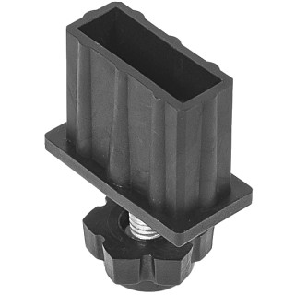 |  | 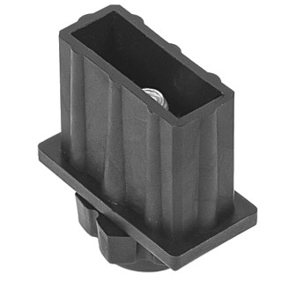 |  | 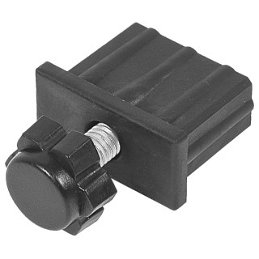 |  | 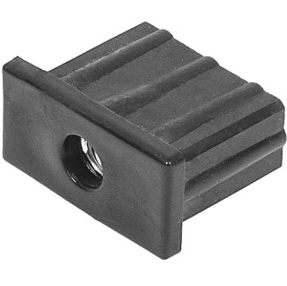 |  | 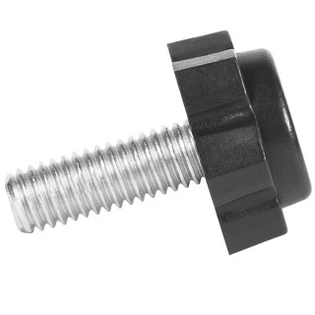 |  | 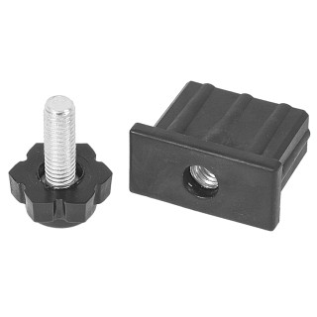
Артикул |  | Цвет |  | от 10000 | от 5000 | от 1000 | от 500 | от 100 | розница | Наличие на 29.07.2026
15-30M6.D19x15 |  | черный |  | 21.09р. | 22.71р. | 24.61р. | 29.17р. | 33.35р. | 46.55р. | 6400
15-30M6.D19x15B |  | белый |  | 21.09р. | 22.71р. | 24.61р. | 29.17р. | 33.35р. | 46.55р. | —
15-30M6.D19x15G |  | серый |  | 21.09р. | 22.71р. | 24.61р. | 29.17р. | 33.35р. | 46.55р. | —
 | Все цены указаны в рублях и включают в себя НДС. Все цены указаны при условии 100% предоплаты и действительны в течение 5 дней. Все цены указаны при условии самовывоза продукции со склада в г. Алматы (для иногородних клиентов доставка до склада ТК в г. Алматы бесплатна). Все цены указаны за стандартный цвет для каждого вида изделия (изменение цвета на любой из предлагаемой палитры +20% к стоимости, изменение цвета на любой по системе RAL +50% к стоимости). О возможных сроках поставки заказного товара, необходимо уточнять заранее

